HK
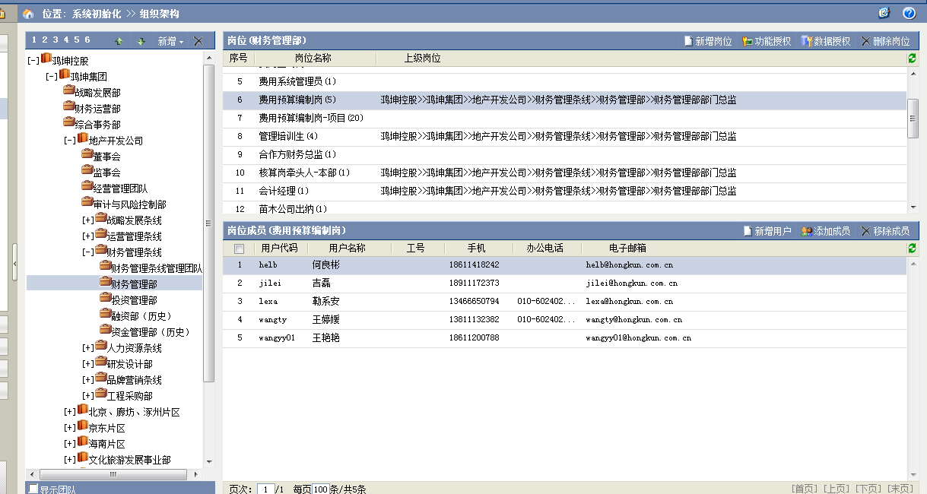
编制原则：鸿坤公司级费用按各部门编制预算，项目级费用将项目营销费用单独编制，项目上的管理费用加财务费用一起编制。所有预算由财务人员汇总后统一编制。 优点：公司级费用与项目费用分开编制，分开管控，从责任管理上更合理。 缺点：人工费一般是由人力部统一编制，且数据比较敏感，但是目前编制到每个部门中。
预算部门名称 | 费用审批人 | 费用编制人 | 是否特殊预算部门 | 说明
[-]地产开发公司
审计与风险控制部 | 监事 | 费用预算编制岗 | √
财务管理部 | 财务管理负责人 | 费用预算编制岗 | √
投资发展部 | 投资发展部总监 | 费用预算编制岗;预算查询岗 | √
董事会 | 地产开发公司总经理 | 费用预算编制岗 | √
研发设计部 | 研发设计条线负责人 | 费用预算编制岗;设计条线员工 | √
工程采购部 | 工程采购条线负责人 | 费用预算编制岗;预算查询岗 | √ | 公司级发生：管理费用（人工、差旅、业务招待费）
人力行政部 | 人力资源条线负责人 | 档案主管;费用预算编制岗;人力行政员工 | √ | 公司级发生：管理费用（人工、职工福利费、人事招聘费、差旅、业务招待费、行政费用）
成本管理部 | 成本管理部总监 | 成本条线员工;费用预算编制岗 | √ | 公司级发生：管理费用（人工、差旅、业务招待费）
运营管理部 | 运营管理部总监 | 费用预算编制岗;软件信息经理 | √
客户服务部 | 客户服务部总监 | 费用预算编制岗;客服条线员工 | √
市场营销部 | 品牌营销负责人 | 费用预算编制岗;品牌负责人;品牌管理培训生;市场高级经理;市场管理培训生;营销管理培训生 | √
西红门项目 | 西红门项目负责人 | 费用预算编制岗;费用预算编制岗-项目 | √ | 项目责任范围内：管理费用（人工、部门费用、行政费用、专项费用）、客服费用、财务费用、税费 | 注：部门费用包括责任书范围内其他所有部门的费用，录合计
西红门项目营销部 | 执行合伙人-北京片区 | 费用预算编制岗;费用预算编制岗-项目 | √ | 项目责任范围内：销售费用（人工、部门费用、行政费用、直接营销费用） | 注：部门费用包括（差旅费、业务招待费用）
新都荟项目 | 执行合伙人-北京片区 | 费用预算编制岗;费用预算编制岗-项目 | √
西红门其他项目客服部 | 财务管理部部门总监 | 费用预算编制岗-项目 | √
代建项目 | 代建项目负责人 | 费用预算编制岗;费用预算编制岗-项目 | √
花语墅项目 | 花语墅项目负责人 | 费用预算编制岗;费用预算编制岗-项目 | √
花语墅项目营销部 | 执行合伙人-北京片区 | 费用预算编制岗;费用预算编制岗-项目 | √
七星长安项目 | 七星长安项目负责人 | 费用预算编制岗;费用预算编制岗-项目 | √
七星长安项目营销部 | 执行合伙人-北京片区 | 费用预算编制岗;费用预算编制岗-项目 | √
高铁新干线项目 | 高铁新干线项目负责人 | 费用预算编制岗;费用预算编制岗-项目 | √
高铁新干线项目营销部 | 执行合伙人-涿州片区 | 费用预算编制岗;费用预算编制岗-项目 | √
理想湾项目 | 理想湾项目负责人 | 费用预算编制岗;费用预算编制岗-项目 | √
理想湾项目营销部 | 执行合伙人-涿州片区 | 费用预算编制岗;费用预算编制岗-项目 | √
理想澜湾项目 | 理想澜湾项目负责人 | 费用预算编制岗;费用预算编制岗-项目 | √
理想澜湾项目营销部 | 执行合伙人-廊坊片区 | 费用预算编制岗;费用预算编制岗-项目 | √
理想海岸项目 | 理想海岸项目负责人 | 费用预算编制岗;费用预算编制岗-项目 | √
理想海岸项目营销部 | 理想海岸项目 | 费用预算编制岗;费用预算编制岗-项目 | √
山海墅项目 | 山海墅项目负责人 | 费用预算编制岗;费用预算编制岗-项目 | √
山海墅项目营销部 | 山海墅营销部负责人 | 费用预算编制岗;费用预算编制岗-项目 | √
果岭墅项目 | 果岭墅项目负责人 | 费用预算编制岗;费用预算编制岗-项目 | √
罗纳河谷项目客服部 | 罗纳河谷项目负责人 | 费用预算编制岗;费用预算编制岗-项目 | √
果岭墅项目营销部 | 执行合伙人-京东片区 | 费用预算编制岗;费用预算编制岗-项目 | √
原乡半岛项目 | 原乡半岛项目负责人 | 费用预算编制岗;费用预算编制岗-项目 | √
原乡半岛项目营销部 | 执行合伙人-京东片区 | 费用预算编制岗;费用预算编制岗-项目 | √
原乡郡项目 | 原乡郡项目负责人 | 费用预算编制岗;费用预算编制岗-项目 | √
原乡郡项目营销部 | 执行合伙人-京东片区 | 费用预算编制岗;费用预算编制岗-项目 | √
原乡溪谷项目 | 原乡溪谷项目负责人 | 费用预算编制岗;费用预算编制岗-项目 | √
原乡溪谷项目营销部 | 执行合伙人-京东片区 | 费用预算编制岗;费用预算编制岗-项目 | √
原乡小镇项目 | 原乡小镇项目负责人 | 费用预算编制岗;费用预算编制岗-项目 | √
苗木公司 | 苗圃总经理 | 费用预算编制岗 | √
原乡小镇项目营销部 | 财务管理部部门总监 | 费用预算编制岗;费用预算编制岗-项目 | √
码头项目营销部 | 执行合伙人-涿州片区 | 费用预算编制岗;费用预算编制岗-项目 | √
码头项目 | 码头项目负责人 | 费用预算编制岗-项目 | √
行政礼品专用 | 人力行政部总监 | 档案主管;费用预算编制岗

KQ物业
